今年度報告書の作成手順（全）
ＰＴＡ活動報告書（専門部・地区・学年）の作成・提出のお願い
塩田小学校 教務主任 富永浩司
年度末に差し掛かってきました。専門部長様、地区理事様、学年理事様におかれましては、今年１年、本校教育活動のために多大なご協力を賜り、感謝申し上げます。つきましては、「令和５年度塩田小学校PTA活動報告書」の作成・提出にご協力ください。 作成方法としては、以下の３通りの手順の中からお選びください。 ①同封の用紙に手書きで記入し、お子様を通じて学校（教務）へ提出する方法 ※従来の手順 ②塩小ホームページ（以下、「学校HP」と記載）から報告書データをダウンロードして記入し、印刷したものをお子様を通じて学校（教務）へ提出する方法 ③学校HPから報告書データをダウンロードして記入し、学校代表メールに添付して提出する方法 今年度から、オンラインを活用した報告書作成及び提出も導入してみました。できれば、③のオンラインによる方法にご協力いただきますようお願いいたします。 以下、③に関する提出の仕方を説明いたします。

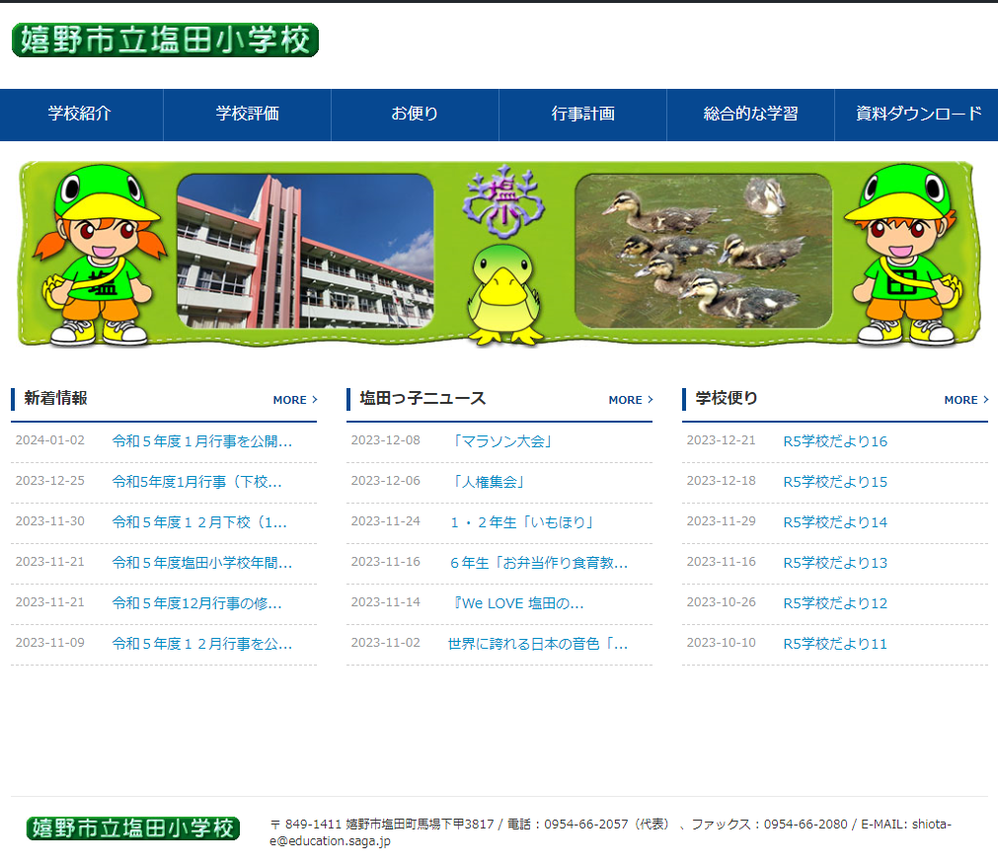
１．学校HPの「資料ダウンロード」から「R５ ＰＴＡ活動報告書」（Excelデータ）をダウンロード

２．各担当に関係する様式をＥｘｃｅｌデータの下部から選択して所定の欄に記入
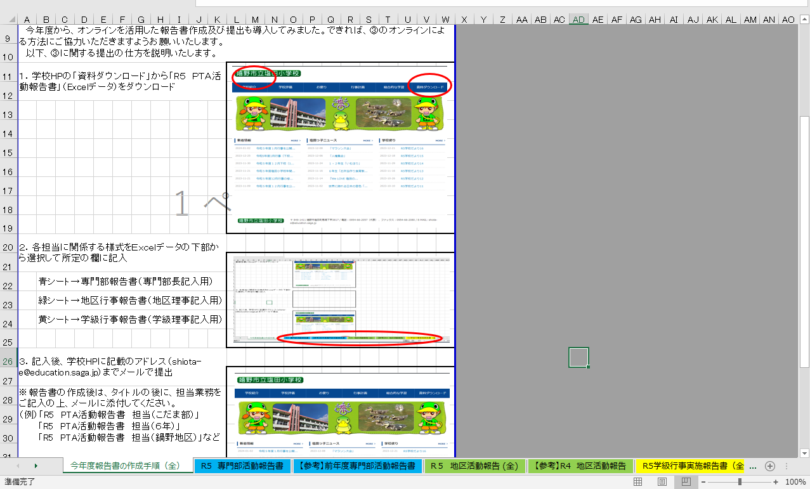
 | 青シート→専門部報告書（専門部長記入用）
 | 緑シート→地区行事報告書（地区理事記入用）
 | 黄シート→学級行事報告書（学級理事記入用）

３．記入後、学校HPに記載のアドレス（shiota-e@education.saga.jp）までメールで提出

※報告書の作成後は、タイトルの後に、担当業務をご記入の上、メールに添付してください。 （例）「R5 PTA活動報告書 担当（こだま部）」 「R5 PTA活動報告書 担当（６年）」 「R5 PTA活動報告書 担当（鍋野地区）」など

R5 専門部活動報告書
「令和５年度各専門部活動報告」 ※１月１９日（金）が提出締切なので２・３月分は予定で記入ください。

月 | 日 | 令和５年度 広報部 部長 【 】

月 | 日 | 令和５年度 こだま部 部長 【 】

月 | 日 | 令和５年度 父親部 部長 【 】

月 | 日 | 令和５年度 母親部 部長 【 】

ご自分の専門部の欄に、前年度の報告書を参考にしていただき、「活動内容」と「場所」をご記入ください。なお、欄が足りないときは、欄を増やしてご記入いただいてかまいません。よろしくお願いします。

